0. Bestelformulier
Bestelformulier Leidingmerkers ISO 20560

N.A.W. Gegevens |  |  |  |  | Uw referentie:
Firmanaam: |  |  |  |  | Gewenste leverdatum:
Contactpersoon:
Emailadres: |  |  |  |  | Afleveradres:
Adres: |  |  |  |  | Firmanaam:
Postcode: |  |  |  |  | Adres:
Vestigingsplaats: |  |  |  |  | Postcode:
Telefoonnummer: |  |  |  |  | Vestigingsplaats:

Opmerkingen bestelling |  |  |  |  | Opmerkingen product

 |  |  |  |  | 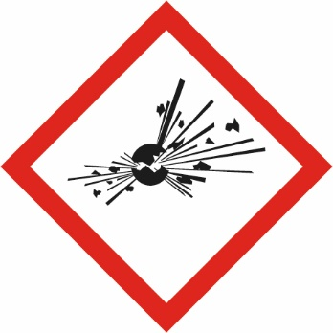 Explosief | 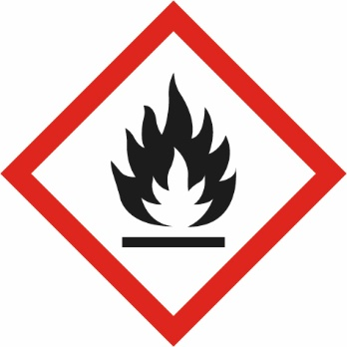 Ontvlambaar | 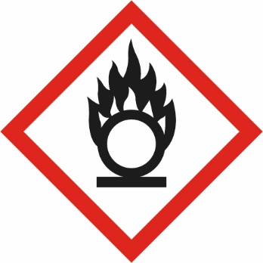 Oxiderend | 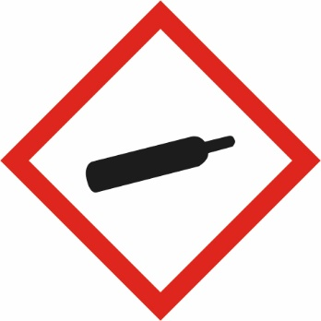 Houder onder druk | 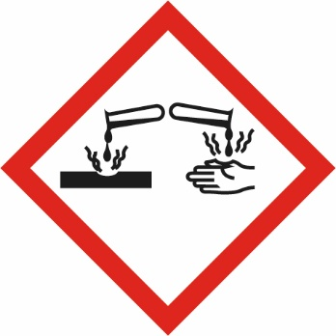 Bijtend |  Giftig |  Acute toxiciteit | 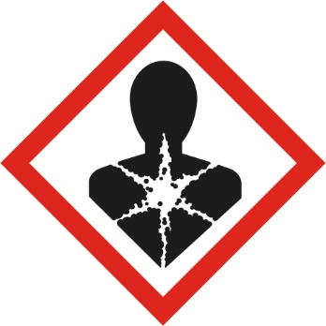 Gezondheidsgevaar | 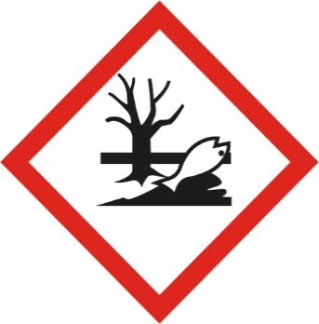 Milieugevaarlijk
Volgnr. | Aantal | Buisdiameter | Kleurnummer | Tekstregel | Symbool 1 (GHS 1) | Symbool 2 (GHS 2) | Symbool 3 (GHS 3) | Symbool 4 (GHS 4) | Symbool 5 (GHS 5) | Symbool 6 (GHS 6) | Symbool 7 (GHS 7) | Symbool 8 (GHS 8) | Symbool 9 (GHS 9) | GHS-symbolen selectie | Totaal aantal symbolen
1 |  |  |  |  | Nee | Nee | Nee | Ja | Nee | Nee | Nee | Nee | Nee | 4. | 1
2 |  |  |  |  | Nee | Nee | Nee | Nee | Nee | Nee | Nee | Nee | Nee |  | 0
3 |  |  |  |  | Nee | Nee | Nee | Nee | Nee | Nee | Nee | Nee | Nee |  | 0
4 |  |  |  |  | Nee | Nee | Nee | Nee | Nee | Nee | Nee | Nee | Nee |  | 0
5 |  |  |  |  | Nee | Nee | Nee | Nee | Nee | Nee | Nee | Nee | Nee |  | 0
6 |  |  |  |  | Nee | Nee | Nee | Nee | Nee | Nee | Nee | Nee | Nee |  | 0
7 |  |  |  |  | Nee | Nee | Nee | Nee | Nee | Nee | Nee | Nee | Nee |  | 0
8 |  |  |  |  | Nee | Nee | Nee | Nee | Nee | Nee | Nee | Nee | Nee |  | 0
9 |  |  |  |  | Nee | Nee | Nee | Nee | Nee | Nee | Nee | Nee | Nee |  | 0
10 |  |  |  |  | Nee | Nee | Nee | Nee | Nee | Nee | Nee | Nee | Nee |  | 0
 |  |  |  |  | Nee | Nee | Nee | Nee | Nee | Nee | Nee | Nee | Nee |  | 0
 |  |  |  |  | Nee | Nee | Nee | Nee | Nee | Nee | Nee | Nee | Nee |  | 0
 |  |  |  |  | Nee | Nee | Nee | Nee | Nee | Nee | Nee | Nee | Nee |  | 0
 |  |  |  |  | Nee | Nee | Nee | Nee | Nee | Nee | Nee | Nee | Nee |  | 0
 |  |  |  |  | Nee | Nee | Nee | Nee | Nee | Nee | Nee | Nee | Nee |  | 0
 |  |  |  |  | Nee | Nee | Nee | Nee | Nee | Nee | Nee | Nee | Nee |  | 0
 |  |  |  |  | Nee | Nee | Nee | Nee | Nee | Nee | Nee | Nee | Nee |  | 0
 |  |  |  |  | Nee | Nee | Nee | Nee | Nee | Nee | Nee | Nee | Nee |  | 0
 |  |  |  |  | Nee | Nee | Nee | Nee | Nee | Nee | Nee | Nee | Nee |  | 0
 |  |  |  |  | Nee | Nee | Nee | Nee | Nee | Nee | Nee | Nee | Nee |  | 0
 |  |  |  |  | Nee | Nee | Nee | Nee | Nee | Nee | Nee | Nee | Nee |  | 0
 |  |  |  |  | Nee | Nee | Nee | Nee | Nee | Nee | Nee | Nee | Nee |  | 0
 |  |  |  |  | Nee | Nee | Nee | Nee | Nee | Nee | Nee | Nee | Nee |  | 0
 |  |  |  |  | Nee | Nee | Nee | Nee | Nee | Nee | Nee | Nee | Nee |  | 0
 |  |  |  |  | Nee | Nee | Nee | Nee | Nee | Nee | Nee | Nee | Nee |  | 0
 |  |  |  |  | Nee | Nee | Nee | Nee | Nee | Nee | Nee | Nee | Nee |  | 0
 |  |  |  |  | Nee | Nee | Nee | Nee | Nee | Nee | Nee | Nee | Nee |  | 0
 |  |  |  |  | Nee | Nee | Nee | Nee | Nee | Nee | Nee | Nee | Nee |  | 0
 |  |  |  |  | Nee | Nee | Nee | Nee | Nee | Nee | Nee | Nee | Nee |  | 0
 |  |  |  |  | Nee | Nee | Nee | Nee | Nee | Nee | Nee | Nee | Nee |  | 0
 |  |  |  |  | Nee | Nee | Nee | Nee | Nee | Nee | Nee | Nee | Nee |  | 0
 |  |  |  |  | Nee | Nee | Nee | Nee | Nee | Nee | Nee | Nee | Nee |  | 0
 |  |  |  |  | Nee | Nee | Nee | Nee | Nee | Nee | Nee | Nee | Nee |  | 0
 |  |  |  |  | Nee | Nee | Nee | Nee | Nee | Nee | Nee | Nee | Nee |  | 0
 |  |  |  |  | Nee | Nee | Nee | Nee | Nee | Nee | Nee | Nee | Nee |  | 0
 |  |  |  |  | Nee | Nee | Nee | Nee | Nee | Nee | Nee | Nee | Nee |  | 0
 |  |  |  |  | Nee | Nee | Nee | Nee | Nee | Nee | Nee | Nee | Nee |  | 0
 |  |  |  |  | Nee | Nee | Nee | Nee | Nee | Nee | Nee | Nee | Nee |  | 0
 |  |  |  |  | Nee | Nee | Nee | Nee | Nee | Nee | Nee | Nee | Nee |  | 0
 |  |  |  |  | Nee | Nee | Nee | Nee | Nee | Nee | Nee | Nee | Nee |  | 0
 |  |  |  |  | Nee | Nee | Nee | Nee | Nee | Nee | Nee | Nee | Nee |  | 0
 |  |  |  |  | Nee | Nee | Nee | Nee | Nee | Nee | Nee | Nee | Nee |  | 0
 |  |  |  |  | Nee | Nee | Nee | Nee | Nee | Nee | Nee | Nee | Nee |  | 0
 |  |  |  |  | Nee | Nee | Nee | Nee | Nee | Nee | Nee | Nee | Nee |  | 0
 |  |  |  |  | Nee | Nee | Nee | Nee | Nee | Nee | Nee | Nee | Nee |  | 0
 |  |  |  |  | Nee | Nee | Nee | Nee | Nee | Nee | Nee | Nee | Nee |  | 0
 |  |  |  |  | Nee | Nee | Nee | Nee | Nee | Nee | Nee | Nee | Nee |  | 0
 |  |  |  |  | Nee | Nee | Nee | Nee | Nee | Nee | Nee | Nee | Nee |  | 0
 |  |  |  |  | Nee | Nee | Nee | Nee | Nee | Nee | Nee | Nee | Nee |  | 0
 |  |  |  |  | Nee | Nee | Nee | Nee | Nee | Nee | Nee | Nee | Nee |  | 0
 |  |  |  |  | Nee | Nee | Nee | Nee | Nee | Nee | Nee | Nee | Nee |  | 0
 |  |  |  |  | Nee | Nee | Nee | Nee | Nee | Nee | Nee | Nee | Nee |  | 0
 |  |  |  |  | Nee | Nee | Nee | Nee | Nee | Nee | Nee | Nee | Nee |  | 0
 |  |  |  |  | Nee | Nee | Nee | Nee | Nee | Nee | Nee | Nee | Nee |  | 0
 |  |  |  |  | Nee | Nee | Nee | Nee | Nee | Nee | Nee | Nee | Nee |  | 0
 |  |  |  |  | Nee | Nee | Nee | Nee | Nee | Nee | Nee | Nee | Nee |  | 0
 |  |  |  |  | Nee | Nee | Nee | Nee | Nee | Nee | Nee | Nee | Nee |  | 0
 |  |  |  |  | Nee | Nee | Nee | Nee | Nee | Nee | Nee | Nee | Nee |  | 0
 |  |  |  |  | Nee | Nee | Nee | Nee | Nee | Nee | Nee | Nee | Nee |  | 0
 |  |  |  |  | Nee | Nee | Nee | Nee | Nee | Nee | Nee | Nee | Nee |  | 0
 |  |  |  |  | Nee | Nee | Nee | Nee | Nee | Nee | Nee | Nee | Nee |  | 0
 |  |  |  |  | Nee | Nee | Nee | Nee | Nee | Nee | Nee | Nee | Nee |  | 0
 |  |  |  |  | Nee | Nee | Nee | Nee | Nee | Nee | Nee | Nee | Nee |  | 0
 |  |  |  |  | Nee | Nee | Nee | Nee | Nee | Nee | Nee | Nee | Nee |  | 0
 |  |  |  |  | Nee | Nee | Nee | Nee | Nee | Nee | Nee | Nee | Nee |  | 0
 |  |  |  |  | Nee | Nee | Nee | Nee | Nee | Nee | Nee | Nee | Nee |  | 0
 |  |  |  |  | Nee | Nee | Nee | Nee | Nee | Nee | Nee | Nee | Nee |  | 0
 |  |  |  |  | Nee | Nee | Nee | Nee | Nee | Nee | Nee | Nee | Nee |  | 0
 |  |  |  |  | Nee | Nee | Nee | Nee | Nee | Nee | Nee | Nee | Nee |  | 0
 |  |  |  |  | Nee | Nee | Nee | Nee | Nee | Nee | Nee | Nee | Nee |  | 0
 |  |  |  |  | Nee | Nee | Nee | Nee | Nee | Nee | Nee | Nee | Nee |  | 0
 |  |  |  |  | Nee | Nee | Nee | Nee | Nee | Nee | Nee | Nee | Nee |  | 0
 |  |  |  |  | Nee | Nee | Nee | Nee | Nee | Nee | Nee | Nee | Nee |  | 0
 |  |  |  |  | Nee | Nee | Nee | Nee | Nee | Nee | Nee | Nee | Nee |  | 0
 |  |  |  |  | Nee | Nee | Nee | Nee | Nee | Nee | Nee | Nee | Nee |  | 0
 |  |  |  |  | Nee | Nee | Nee | Nee | Nee | Nee | Nee | Nee | Nee |  | 0
 |  |  |  |  | Nee | Nee | Nee | Nee | Nee | Nee | Nee | Nee | Nee |  | 0
 |  |  |  |  | Nee | Nee | Nee | Nee | Nee | Nee | Nee | Nee | Nee |  | 0
 |  |  |  |  | Nee | Nee | Nee | Nee | Nee | Nee | Nee | Nee | Nee |  | 0
 |  |  |  |  | Nee | Nee | Nee | Nee | Nee | Nee | Nee | Nee | Nee |  | 0
 |  |  |  |  | Nee | Nee | Nee | Nee | Nee | Nee | Nee | Nee | Nee |  | 0
 |  |  |  |  | Nee | Nee | Nee | Nee | Nee | Nee | Nee | Nee | Nee |  | 0
 |  |  |  |  | Nee | Nee | Nee | Nee | Nee | Nee | Nee | Nee | Nee |  | 0
 |  |  |  |  | Nee | Nee | Nee | Nee | Nee | Nee | Nee | Nee | Nee |  | 0
 |  |  |  |  | Nee | Nee | Nee | Nee | Nee | Nee | Nee | Nee | Nee |  | 0
 |  |  |  |  | Nee | Nee | Nee | Nee | Nee | Nee | Nee | Nee | Nee |  | 0
 |  |  |  |  | Nee | Nee | Nee | Nee | Nee | Nee | Nee | Nee | Nee |  | 0
 |  |  |  |  | Nee | Nee | Nee | Nee | Nee | Nee | Nee | Nee | Nee |  | 0
 |  |  |  |  | Nee | Nee | Nee | Nee | Nee | Nee | Nee | Nee | Nee |  | 0
 |  |  |  |  | Nee | Nee | Nee | Nee | Nee | Nee | Nee | Nee | Nee |  | 0
 |  |  |  |  | Nee | Nee | Nee | Nee | Nee | Nee | Nee | Nee | Nee |  | 0
 |  |  |  |  | Nee | Nee | Nee | Nee | Nee | Nee | Nee | Nee | Nee |  | 0
 |  |  |  |  | Nee | Nee | Nee | Nee | Nee | Nee | Nee | Nee | Nee |  | 0
 |  |  |  |  | Nee | Nee | Nee | Nee | Nee | Nee | Nee | Nee | Nee |  | 0
 |  |  |  |  | Nee | Nee | Nee | Nee | Nee | Nee | Nee | Nee | Nee |  | 0
 |  |  |  |  | Nee | Nee | Nee | Nee | Nee | Nee | Nee | Nee | Nee |  | 0
 |  |  |  |  | Nee | Nee | Nee | Nee | Nee | Nee | Nee | Nee | Nee |  | 0
 |  |  |  |  | Nee | Nee | Nee | Nee | Nee | Nee | Nee | Nee | Nee |  | 0
 |  |  |  |  | Nee | Nee | Nee | Nee | Nee | Nee | Nee | Nee | Nee |  | 0
 |  |  |  |  | Nee | Nee | Nee | Nee | Nee | Nee | Nee | Nee | Nee |  | 0
 |  |  |  |  | Nee | Nee | Nee | Nee | Nee | Nee | Nee | Nee | Nee |  | 0
 |  |  |  |  | Nee | Nee | Nee | Nee | Nee | Nee | Nee | Nee | Nee |  | 0
 |  |  |  |  | Nee | Nee | Nee | Nee | Nee | Nee | Nee | Nee | Nee |  | 0
 |  |  |  |  | Nee | Nee | Nee | Nee | Nee | Nee | Nee | Nee | Nee |  | 0
 |  |  |  |  | Nee | Nee | Nee | Nee | Nee | Nee | Nee | Nee | Nee |  | 0
 |  |  |  |  | Nee | Nee | Nee | Nee | Nee | Nee | Nee | Nee | Nee |  | 0
 |  |  |  |  | Nee | Nee | Nee | Nee | Nee | Nee | Nee | Nee | Nee |  | 0
 |  |  |  |  | Nee | Nee | Nee | Nee | Nee | Nee | Nee | Nee | Nee |  | 0
 |  |  |  |  | Nee | Nee | Nee | Nee | Nee | Nee | Nee | Nee | Nee |  | 0
 |  |  |  |  | Nee | Nee | Nee | Nee | Nee | Nee | Nee | Nee | Nee |  | 0
 |  |  |  |  | Nee | Nee | Nee | Nee | Nee | Nee | Nee | Nee | Nee |  | 0
 |  |  |  |  | Nee | Nee | Nee | Nee | Nee | Nee | Nee | Nee | Nee |  | 0
 |  |  |  |  | Nee | Nee | Nee | Nee | Nee | Nee | Nee | Nee | Nee |  | 0
 |  |  |  |  | Nee | Nee | Nee | Nee | Nee | Nee | Nee | Nee | Nee |  | 0
 |  |  |  |  | Nee | Nee | Nee | Nee | Nee | Nee | Nee | Nee | Nee |  | 0
 |  |  |  |  | Nee | Nee | Nee | Nee | Nee | Nee | Nee | Nee | Nee |  | 0
 |  |  |  |  | Nee | Nee | Nee | Nee | Nee | Nee | Nee | Nee | Nee |  | 0
 |  |  |  |  | Nee | Nee | Nee | Nee | Nee | Nee | Nee | Nee | Nee |  | 0
 |  |  |  |  | Nee | Nee | Nee | Nee | Nee | Nee | Nee | Nee | Nee |  | 0
 |  |  |  |  | Nee | Nee | Nee | Nee | Nee | Nee | Nee | Nee | Nee |  | 0
 |  |  |  |  | Nee | Nee | Nee | Nee | Nee | Nee | Nee | Nee | Nee |  | 0
 |  |  |  |  | Nee | Nee | Nee | Nee | Nee | Nee | Nee | Nee | Nee |  | 0
 |  |  |  |  | Nee | Nee | Nee | Nee | Nee | Nee | Nee | Nee | Nee |  | 0
 |  |  |  |  | Nee | Nee | Nee | Nee | Nee | Nee | Nee | Nee | Nee |  | 0
 |  |  |  |  | Nee | Nee | Nee | Nee | Nee | Nee | Nee | Nee | Nee |  | 0
 |  |  |  |  | Nee | Nee | Nee | Nee | Nee | Nee | Nee | Nee | Nee |  | 0
 |  |  |  |  | Nee | Nee | Nee | Nee | Nee | Nee | Nee | Nee | Nee |  | 0
 |  |  |  |  | Nee | Nee | Nee | Nee | Nee | Nee | Nee | Nee | Nee |  | 0
 |  |  |  |  | Nee | Nee | Nee | Nee | Nee | Nee | Nee | Nee | Nee |  | 0
 |  |  |  |  | Nee | Nee | Nee | Nee | Nee | Nee | Nee | Nee | Nee |  | 0
 |  |  |  |  | Nee | Nee | Nee | Nee | Nee | Nee | Nee | Nee | Nee |  | 0
 |  |  |  |  | Nee | Nee | Nee | Nee | Nee | Nee | Nee | Nee | Nee |  | 0
 |  |  |  |  | Nee | Nee | Nee | Nee | Nee | Nee | Nee | Nee | Nee |  | 0
 |  |  |  |  | Nee | Nee | Nee | Nee | Nee | Nee | Nee | Nee | Nee |  | 0
 |  |  |  |  | Nee | Nee | Nee | Nee | Nee | Nee | Nee | Nee | Nee |  | 0
 |  |  |  |  | Nee | Nee | Nee | Nee | Nee | Nee | Nee | Nee | Nee |  | 0
 |  |  |  |  | Nee | Nee | Nee | Nee | Nee | Nee | Nee | Nee | Nee |  | 0
 |  |  |  |  | Nee | Nee | Nee | Nee | Nee | Nee | Nee | Nee | Nee |  | 0
 |  |  |  |  | Nee | Nee | Nee | Nee | Nee | Nee | Nee | Nee | Nee |  | 0
 |  |  |  |  | Nee | Nee | Nee | Nee | Nee | Nee | Nee | Nee | Nee |  | 0
 |  |  |  |  | Nee | Nee | Nee | Nee | Nee | Nee | Nee | Nee | Nee |  | 0
 |  |  |  |  | Nee | Nee | Nee | Nee | Nee | Nee | Nee | Nee | Nee |  | 0
 |  |  |  |  | Nee | Nee | Nee | Nee | Nee | Nee | Nee | Nee | Nee |  | 0
 |  |  |  |  | Nee | Nee | Nee | Nee | Nee | Nee | Nee | Nee | Nee |  | 0
 |  |  |  |  | Nee | Nee | Nee | Nee | Nee | Nee | Nee | Nee | Nee |  | 0
 |  |  |  |  | Nee | Nee | Nee | Nee | Nee | Nee | Nee | Nee | Nee |  | 0
 |  |  |  |  | Nee | Nee | Nee | Nee | Nee | Nee | Nee | Nee | Nee |  | 0
 |  |  |  |  | Nee | Nee | Nee | Nee | Nee | Nee | Nee | Nee | Nee |  | 0
 |  |  |  |  | Nee | Nee | Nee | Nee | Nee | Nee | Nee | Nee | Nee |  | 0
 |  |  |  |  | Nee | Nee | Nee | Nee | Nee | Nee | Nee | Nee | Nee |  | 0
 |  |  |  |  | Nee | Nee | Nee | Nee | Nee | Nee | Nee | Nee | Nee |  | 0
 |  |  |  |  | Nee | Nee | Nee | Nee | Nee | Nee | Nee | Nee | Nee |  | 0
 |  |  |  |  | Nee | Nee | Nee | Nee | Nee | Nee | Nee | Nee | Nee |  | 0
 |  |  |  |  | Nee | Nee | Nee | Nee | Nee | Nee | Nee | Nee | Nee |  | 0
 |  |  |  |  | Nee | Nee | Nee | Nee | Nee | Nee | Nee | Nee | Nee |  | 0
 |  |  |  |  | Nee | Nee | Nee | Nee | Nee | Nee | Nee | Nee | Nee |  | 0
 |  |  |  |  | Nee | Nee | Nee | Nee | Nee | Nee | Nee | Nee | Nee |  | 0
 |  |  |  |  | Nee | Nee | Nee | Nee | Nee | Nee | Nee | Nee | Nee |  | 0
 |  |  |  |  | Nee | Nee | Nee | Nee | Nee | Nee | Nee | Nee | Nee |  | 0
 |  |  |  |  | Nee | Nee | Nee | Nee | Nee | Nee | Nee | Nee | Nee |  | 0
 |  |  |  |  | Nee | Nee | Nee | Nee | Nee | Nee | Nee | Nee | Nee |  | 0
 |  |  |  |  | Nee | Nee | Nee | Nee | Nee | Nee | Nee | Nee | Nee |  | 0
 |  |  |  |  | Nee | Nee | Nee | Nee | Nee | Nee | Nee | Nee | Nee |  | 0
 |  |  |  |  | Nee | Nee | Nee | Nee | Nee | Nee | Nee | Nee | Nee |  | 0
 |  |  |  |  | Nee | Nee | Nee | Nee | Nee | Nee | Nee | Nee | Nee |  | 0
 |  |  |  |  | Nee | Nee | Nee | Nee | Nee | Nee | Nee | Nee | Nee |  | 0
 |  |  |  |  | Nee | Nee | Nee | Nee | Nee | Nee | Nee | Nee | Nee |  | 0
 |  |  |  |  | Nee | Nee | Nee | Nee | Nee | Nee | Nee | Nee | Nee |  | 0
 |  |  |  |  | Nee | Nee | Nee | Nee | Nee | Nee | Nee | Nee | Nee |  | 0
 |  |  |  |  | Nee | Nee | Nee | Nee | Nee | Nee | Nee | Nee | Nee |  | 0
 |  |  |  |  | Nee | Nee | Nee | Nee | Nee | Nee | Nee | Nee | Nee |  | 0
 |  |  |  |  | Nee | Nee | Nee | Nee | Nee | Nee | Nee | Nee | Nee |  | 0
 |  |  |  |  | Nee | Nee | Nee | Nee | Nee | Nee | Nee | Nee | Nee |  | 0
 |  |  |  |  | Nee | Nee | Nee | Nee | Nee | Nee | Nee | Nee | Nee |  | 0
 |  |  |  |  | Nee | Nee | Nee | Nee | Nee | Nee | Nee | Nee | Nee |  | 0
 |  |  |  |  | Nee | Nee | Nee | Nee | Nee | Nee | Nee | Nee | Nee |  | 0
 |  |  |  |  | Nee | Nee | Nee | Nee | Nee | Nee | Nee | Nee | Nee |  | 0
 |  |  |  |  | Nee | Nee | Nee | Nee | Nee | Nee | Nee | Nee | Nee |  | 0
 |  |  |  |  | Nee | Nee | Nee | Nee | Nee | Nee | Nee | Nee | Nee |  | 0
 |  |  |  |  | Nee | Nee | Nee | Nee | Nee | Nee | Nee | Nee | Nee |  | 0
 |  |  |  |  | Nee | Nee | Nee | Nee | Nee | Nee | Nee | Nee | Nee |  | 0
 |  |  |  |  | Nee | Nee | Nee | Nee | Nee | Nee | Nee | Nee | Nee |  | 0
 |  |  |  |  | Nee | Nee | Nee | Nee | Nee | Nee | Nee | Nee | Nee |  | 0
 |  |  |  |  | Nee | Nee | Nee | Nee | Nee | Nee | Nee | Nee | Nee |  | 0
 |  |  |  |  | Nee | Nee | Nee | Nee | Nee | Nee | Nee | Nee | Nee |  | 0
 |  |  |  |  | Nee | Nee | Nee | Nee | Nee | Nee | Nee | Nee | Nee |  | 0
 |  |  |  |  | Nee | Nee | Nee | Nee | Nee | Nee | Nee | Nee | Nee |  | 0
 |  |  |  |  | Nee | Nee | Nee | Nee | Nee | Nee | Nee | Nee | Nee |  | 0
 |  |  |  |  | Nee | Nee | Nee | Nee | Nee | Nee | Nee | Nee | Nee |  | 0
 |  |  |  |  | Nee | Nee | Nee | Nee | Nee | Nee | Nee | Nee | Nee |  | 0
 |  |  |  |  | Nee | Nee | Nee | Nee | Nee | Nee | Nee | Nee | Nee |  | 0
 |  |  |  |  | Nee | Nee | Nee | Nee | Nee | Nee | Nee | Nee | Nee |  | 0
 |  |  |  |  | Nee | Nee | Nee | Nee | Nee | Nee | Nee | Nee | Nee |  | 0
 |  |  |  |  | Nee | Nee | Nee | Nee | Nee | Nee | Nee | Nee | Nee |  | 0
 |  |  |  |  | Nee | Nee | Nee | Nee | Nee | Nee | Nee | Nee | Nee |  | 0
 |  |  |  |  | Nee | Nee | Nee | Nee | Nee | Nee | Nee | Nee | Nee |  | 0
 |  |  |  |  | Nee | Nee | Nee | Nee | Nee | Nee | Nee | Nee | Nee |  | 0
 |  |  |  |  | Nee | Nee | Nee | Nee | Nee | Nee | Nee | Nee | Nee |  | 0
 |  |  |  |  | Nee | Nee | Nee | Nee | Nee | Nee | Nee | Nee | Nee |  | 0
 |  |  |  |  | Nee | Nee | Nee | Nee | Nee | Nee | Nee | Nee | Nee |  | 0
 |  |  |  |  | Nee | Nee | Nee | Nee | Nee | Nee | Nee | Nee | Nee |  | 0
 |  |  |  |  | Nee | Nee | Nee | Nee | Nee | Nee | Nee | Nee | Nee |  | 0
 |  |  |  |  | Nee | Nee | Nee | Nee | Nee | Nee | Nee | Nee | Nee |  | 0
 |  |  |  |  | Nee | Nee | Nee | Nee | Nee | Nee | Nee | Nee | Nee |  | 0
 |  |  |  |  | Nee | Nee | Nee | Nee | Nee | Nee | Nee | Nee | Nee |  | 0
 |  |  |  |  | Nee | Nee | Nee | Nee | Nee | Nee | Nee | Nee | Nee |  | 0
 |  |  |  |  | Nee | Nee | Nee | Nee | Nee | Nee | Nee | Nee | Nee |  | 0
 |  |  |  |  | Nee | Nee | Nee | Nee | Nee | Nee | Nee | Nee | Nee |  | 0
 |  |  |  |  | Nee | Nee | Nee | Nee | Nee | Nee | Nee | Nee | Nee |  | 0
 |  |  |  |  | Nee | Nee | Nee | Nee | Nee | Nee | Nee | Nee | Nee |  | 0
 |  |  |  |  | Nee | Nee | Nee | Nee | Nee | Nee | Nee | Nee | Nee |  | 0
 |  |  |  |  | Nee | Nee | Nee | Nee | Nee | Nee | Nee | Nee | Nee |  | 0
 |  |  |  |  | Nee | Nee | Nee | Nee | Nee | Nee | Nee | Nee | Nee |  | 0
 |  |  |  |  | Nee | Nee | Nee | Nee | Nee | Nee | Nee | Nee | Nee |  | 0
 |  |  |  |  | Nee | Nee | Nee | Nee | Nee | Nee | Nee | Nee | Nee |  | 0
 |  |  |  |  | Nee | Nee | Nee | Nee | Nee | Nee | Nee | Nee | Nee |  | 0
 |  |  |  |  | Nee | Nee | Nee | Nee | Nee | Nee | Nee | Nee | Nee |  | 0
 |  |  |  |  | Nee | Nee | Nee | Nee | Nee | Nee | Nee | Nee | Nee |  | 0
 |  |  |  |  | Nee | Nee | Nee | Nee | Nee | Nee | Nee | Nee | Nee |  | 0
 |  |  |  |  | Nee | Nee | Nee | Nee | Nee | Nee | Nee | Nee | Nee |  | 0
 |  |  |  |  | Nee | Nee | Nee | Nee | Nee | Nee | Nee | Nee | Nee |  | 0
 |  |  |  |  | Nee | Nee | Nee | Nee | Nee | Nee | Nee | Nee | Nee |  | 0
 |  |  |  |  | Nee | Nee | Nee | Nee | Nee | Nee | Nee | Nee | Nee |  | 0
 |  |  |  |  | Nee | Nee | Nee | Nee | Nee | Nee | Nee | Nee | Nee |  | 0
 |  |  |  |  | Nee | Nee | Nee | Nee | Nee | Nee | Nee | Nee | Nee |  | 0
 |  |  |  |  | Nee | Nee | Nee | Nee | Nee | Nee | Nee | Nee | Nee |  | 0
 |  |  |  |  | Nee | Nee | Nee | Nee | Nee | Nee | Nee | Nee | Nee |  | 0
 |  |  |  |  | Nee | Nee | Nee | Nee | Nee | Nee | Nee | Nee | Nee |  | 0
 |  |  |  |  | Nee | Nee | Nee | Nee | Nee | Nee | Nee | Nee | Nee |  | 0
 |  |  |  |  | Nee | Nee | Nee | Nee | Nee | Nee | Nee | Nee | Nee |  | 0
 |  |  |  |  | Nee | Nee | Nee | Nee | Nee | Nee | Nee | Nee | Nee |  | 0
 |  |  |  |  | Nee | Nee | Nee | Nee | Nee | Nee | Nee | Nee | Nee |  | 0
 |  |  |  |  | Nee | Nee | Nee | Nee | Nee | Nee | Nee | Nee | Nee |  | 0
 |  |  |  |  | Nee | Nee | Nee | Nee | Nee | Nee | Nee | Nee | Nee |  | 0
 |  |  |  |  | Nee | Nee | Nee | Nee | Nee | Nee | Nee | Nee | Nee |  | 0
 |  |  |  |  | Nee | Nee | Nee | Nee | Nee | Nee | Nee | Nee | Nee |  | 0
 |  |  |  |  | Nee | Nee | Nee | Nee | Nee | Nee | Nee | Nee | Nee |  | 0
 |  |  |  |  | Nee | Nee | Nee | Nee | Nee | Nee | Nee | Nee | Nee |  | 0
 |  |  |  |  | Nee | Nee | Nee | Nee | Nee | Nee | Nee | Nee | Nee |  | 0
 |  |  |  |  | Nee | Nee | Nee | Nee | Nee | Nee | Nee | Nee | Nee |  | 0
 |  |  |  |  | Nee | Nee | Nee | Nee | Nee | Nee | Nee | Nee | Nee |  | 0
 |  |  |  |  | Nee | Nee | Nee | Nee | Nee | Nee | Nee | Nee | Nee |  | 0
 |  |  |  |  | Nee | Nee | Nee | Nee | Nee | Nee | Nee | Nee | Nee |  | 0
 |  |  |  |  | Nee | Nee | Nee | Nee | Nee | Nee | Nee | Nee | Nee |  | 0
 |  |  |  |  | Nee | Nee | Nee | Nee | Nee | Nee | Nee | Nee | Nee |  | 0
 |  |  |  |  | Nee | Nee | Nee | Nee | Nee | Nee | Nee | Nee | Nee |  | 0
 |  |  |  |  | Nee | Nee | Nee | Nee | Nee | Nee | Nee | Nee | Nee |  | 0
 |  |  |  |  | Nee | Nee | Nee | Nee | Nee | Nee | Nee | Nee | Nee |  | 0
 |  |  |  |  | Nee | Nee | Nee | Nee | Nee | Nee | Nee | Nee | Nee |  | 0
 |  |  |  |  | Nee | Nee | Nee | Nee | Nee | Nee | Nee | Nee | Nee |  | 0
 |  |  |  |  | Nee | Nee | Nee | Nee | Nee | Nee | Nee | Nee | Nee |  | 0
 |  |  |  |  | Nee | Nee | Nee | Nee | Nee | Nee | Nee | Nee | Nee |  | 0
 |  |  |  |  | Nee | Nee | Nee | Nee | Nee | Nee | Nee | Nee | Nee |  | 0
 |  |  |  |  | Nee | Nee | Nee | Nee | Nee | Nee | Nee | Nee | Nee |  | 0
 |  |  |  |  | Nee | Nee | Nee | Nee | Nee | Nee | Nee | Nee | Nee |  | 0
 |  |  |  |  | Nee | Nee | Nee | Nee | Nee | Nee | Nee | Nee | Nee |  | 0
 |  |  |  |  | Nee | Nee | Nee | Nee | Nee | Nee | Nee | Nee | Nee |  | 0
 |  |  |  |  | Nee | Nee | Nee | Nee | Nee | Nee | Nee | Nee | Nee |  | 0
 |  |  |  |  | Nee | Nee | Nee | Nee | Nee | Nee | Nee | Nee | Nee |  | 0
 |  |  |  |  | Nee | Nee | Nee | Nee | Nee | Nee | Nee | Nee | Nee |  | 0
 |  |  |  |  | Nee | Nee | Nee | Nee | Nee | Nee | Nee | Nee | Nee |  | 0
 |  |  |  |  | Nee | Nee | Nee | Nee | Nee | Nee | Nee | Nee | Nee |  | 0
 |  |  |  |  | Nee | Nee | Nee | Nee | Nee | Nee | Nee | Nee | Nee |  | 0
 |  |  |  |  | Nee | Nee | Nee | Nee | Nee | Nee | Nee | Nee | Nee |  | 0
 |  |  |  |  | Nee | Nee | Nee | Nee | Nee | Nee | Nee | Nee | Nee |  | 0
 |  |  |  |  | Nee | Nee | Nee | Nee | Nee | Nee | Nee | Nee | Nee |  | 0
 |  |  |  |  | Nee | Nee | Nee | Nee | Nee | Nee | Nee | Nee | Nee |  | 0
 |  |  |  |  | Nee | Nee | Nee | Nee | Nee | Nee | Nee | Nee | Nee |  | 0
 |  |  |  |  | Nee | Nee | Nee | Nee | Nee | Nee | Nee | Nee | Nee |  | 0
 |  |  |  |  | Nee | Nee | Nee | Nee | Nee | Nee | Nee | Nee | Nee |  | 0
 |  |  |  |  | Nee | Nee | Nee | Nee | Nee | Nee | Nee | Nee | Nee |  | 0
 |  |  |  |  | Nee | Nee | Nee | Nee | Nee | Nee | Nee | Nee | Nee |  | 0
 |  |  |  |  | Nee | Nee | Nee | Nee | Nee | Nee | Nee | Nee | Nee |  | 0
 |  |  |  |  | Nee | Nee | Nee | Nee | Nee | Nee | Nee | Nee | Nee |  | 0
 |  |  |  |  | Nee | Nee | Nee | Nee | Nee | Nee | Nee | Nee | Nee |  | 0
 |  |  |  |  | Nee | Nee | Nee | Nee | Nee | Nee | Nee | Nee | Nee |  | 0
 |  |  |  |  | Nee | Nee | Nee | Nee | Nee | Nee | Nee | Nee | Nee |  | 0
 |  |  |  |  | Nee | Nee | Nee | Nee | Nee | Nee | Nee | Nee | Nee |  | 0
 |  |  |  |  | Nee | Nee | Nee | Nee | Nee | Nee | Nee | Nee | Nee |  | 0
 |  |  |  |  | Nee | Nee | Nee | Nee | Nee | Nee | Nee | Nee | Nee |  | 0
 |  |  |  |  | Nee | Nee | Nee | Nee | Nee | Nee | Nee | Nee | Nee |  | 0
 |  |  |  |  | Nee | Nee | Nee | Nee | Nee | Nee | Nee | Nee | Nee |  | 0
 |  |  |  |  | Nee | Nee | Nee | Nee | Nee | Nee | Nee | Nee | Nee |  | 0
 |  |  |  |  | Nee | Nee | Nee | Nee | Nee | Nee | Nee | Nee | Nee |  | 0
 |  |  |  |  | Nee | Nee | Nee | Nee | Nee | Nee | Nee | Nee | Nee |  | 0
 |  |  |  |  | Nee | Nee | Nee | Nee | Nee | Nee | Nee | Nee | Nee |  | 0
 |  |  |  |  | Nee | Nee | Nee | Nee | Nee | Nee | Nee | Nee | Nee |  | 0
 |  |  |  |  | Nee | Nee | Nee | Nee | Nee | Nee | Nee | Nee | Nee |  | 0
...

Instructies
 |  | Instructies bestelformulier leidingmerkers ISO 20560

De Verver-Best ISO 20560 leidingmerkers worden gemaakt van zelfklevend vinyl en worden afgewerkt met glanslaminaat. Dit zorgt ervoor dat de leidingmerker perfect geschikt is voor zowel binnen- als buitengebruik en dit maakt de sticker bestand tegen UV-straling en andere weersinvloeden. Afhankelijk van het formaat worden de leidingmerkers op een handzaam vel of als losse stickers geleverd.
Kies in de kolom [Buisdiameter] de buisdiameter waarvoor u de leidingmerker bestelt. Daarna bepaalt de mediumnaam in combinatie met het aantal veiligheidssymbolen het formaat van de leidingmerker. Het juiste formaat zullen wij zorgvuldig voor u bepalen.
De leidingmerkers worden full-colour geprint, waarbij de mediumkleuren overeenkomstig zijn met de ISO 20560. In het overzicht onderaan deze pagina zijn de mediumkleuren toegelicht, passend bij de kolom [Kleurnummer] in het bestelformulier. Indien het medium mogelijk gevaarlijk is, wordt de merker voorzien van een gele kleurband. In deze gele kleurband kan additionele informatie over het gevaar weergegeven worden middels GHS-symbolen. De gewenste symbolen kunt u zelf in het bestelformulier aangeven. Deze symbolen worden in kleur afgedrukt en er kunnen maximaal vijf GHS-symbolen gebruikt worden op één leidingmerker. Wilt u aanvullende informatie terug laten komen op de leidingmerker, zoals temperatuur, snelheid of een ISO7010 veiligheidspictogram? Dan kunt u dit invullen in het veld [Opmerkingen product].
Per type leidingmerker kunt u het aantal leidingmerkers bij elkaar op tellen om zo tot een totaalaantal te komen. Dit totaalaantal kunt u gebruiken voor de staffels, waardoor het mogelijk is om meerdere varianten samen te voegen in één bestelling. Onderaan deze pagina vindt u het overzicht van de diverse staffels per type, inclusief de bijbehorende prijzen. De minimale bestelhoeveelheid per type is 20 stuks.
LET OP! Controleer de teksten goed! De teksten worden namelijk geprint zoals deze worden aangeleverd. Verver-Best is niet aansprakelijk voor tekstuele fouten wegens foutieve aanlevering. Bij bestelling van de Verver-Best ISO 20560 leidingmerker wordt er géén visueel voorbeeld vooraf overlegd.
Kies het tabblad [Bestelformulier] om naar het bestelformulier te gaan. Hier kunt u uw gegevens en aanvraag invullen. TIP! Vul uw gegevens eenmalig in op het bestelformulier en sla het vervolgens op. Op deze manier hoeft u niet iedere keer uw gegevens opnieuw in te vullen.
Indien u de bestelling wilt versturen of een offerte wilt aanvragen kunt u in het bestelformulier op de knop [Verstuur bestelling] of [Vraag offerte aan] drukken. Uw ingevulde bestelformulier wordt vervolgens automatisch per mail naar ons verstuurd. Op werkdagen ontvangt u binnen 48 uur een reactie op uw bestelling of offerteaanvraag. Het is ook mogelijk om het formulier op te slaan en handmatig te mailen naar info@ververbest.nl, bijvoorbeeld als bijlage bij uw inkooporder.
Bij orders met een netto orderbedrag van minder dan €250,00 worden er kleine orderkosten in rekening gebracht. Deze kleine orderkosten zijn terug te vinden op uw offerte of orderbevestiging. De verzendkosten van uw bestelling zijn op aanvraag. Deze kosten worden bepaald aan de hand van het pakketgewicht en het afleveradres.
Alle genoemde prijzen zijn exclusief btw.
Prijsdatum: 01-07-2026

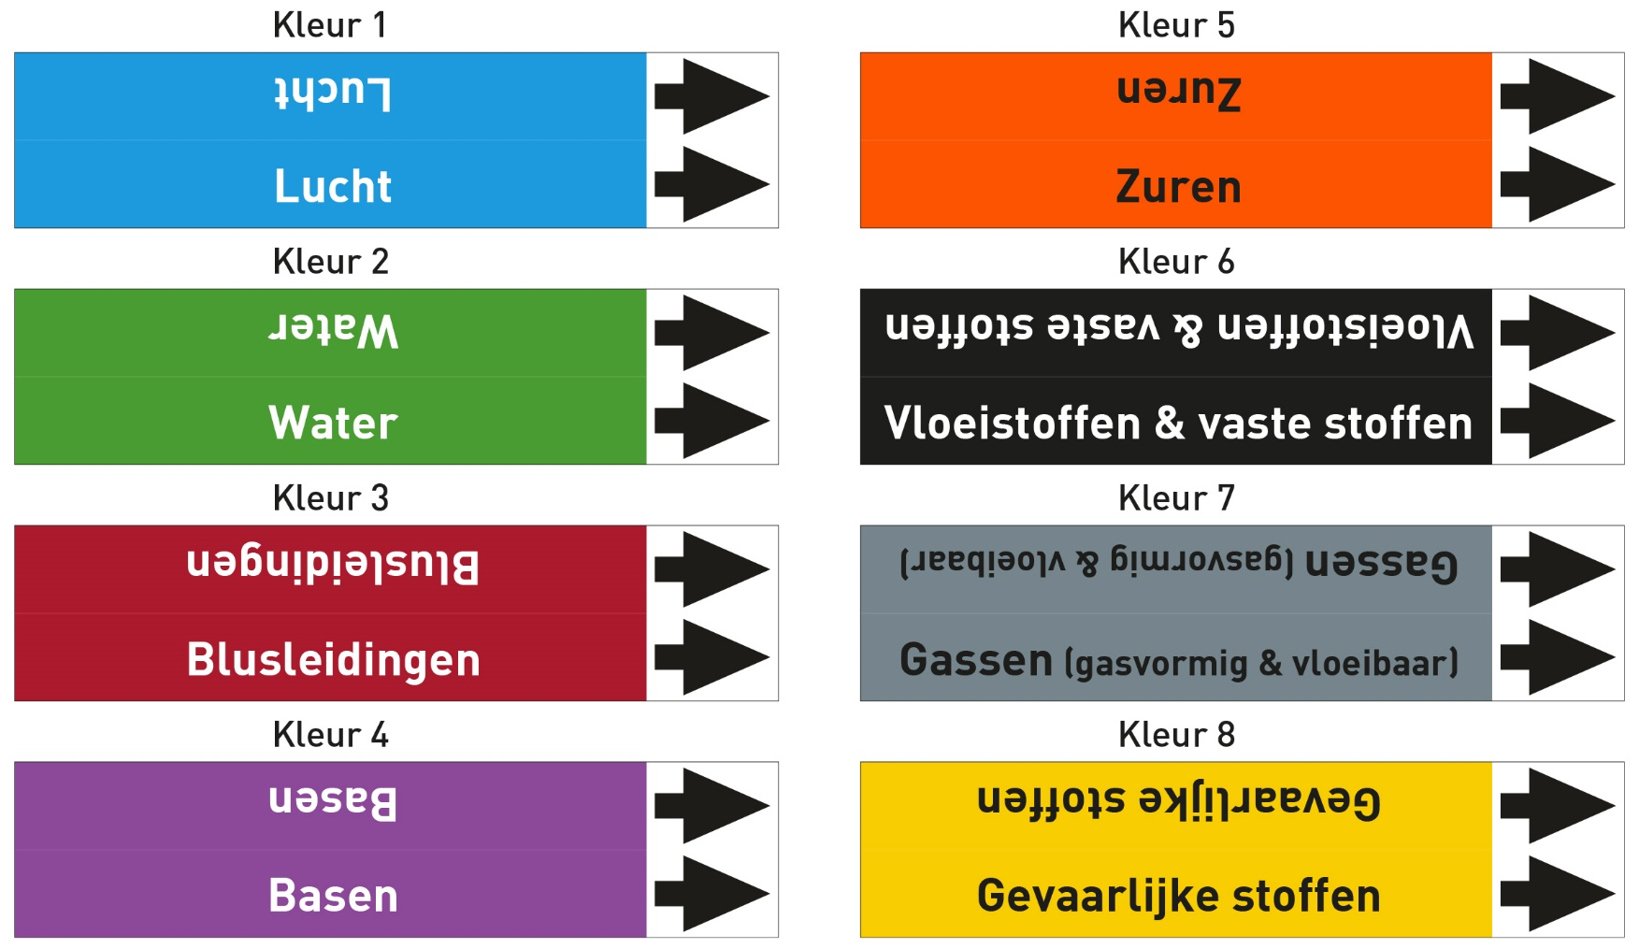

 | Buis diameter + # GHS-symbolen | Prijs per stuk bij afname van
 |  | 20-49 | 50-199 | 200-499 | 500-999 | 1000-1999 | 2000-4999 | 5000+
Type 1 | <150mm - 0 GHS | € 3.35 | € 3.17 | € 2.67 | € 2.27 | € 1.93 | € 1.67 | Op aanvraag
Type 2 | <150mm - 3 GHS | € 3.67 | € 3.49 | € 2.95 | € 2.50 | € 2.13 | € 1.84 | Op aanvraag
Type 3 | <150mm - 5 GHS | € 4.01 | € 3.81 | € 3.21 | € 2.73 | € 2.33 | € 2.01 | Op aanvraag
Type 11 | 150-500mm - 0 GHS | € 4.81 | € 4.56 | € 3.85 | € 3.27 | € 2.79 | € 2.40 | Op aanvraag
Type 12 | 150-500mm - 3 GHS | € 5.29 | € 5.02 | € 4.23 | € 3.60 | € 3.06 | € 2.64 | Op aanvraag
Type 13 | 150-500mm - 5 GHS | € 5.77 | € 5.48 | € 4.62 | € 3.92 | € 3.35 | € 2.89 | Op aanvraag
 | Tel alle leidingmerkers van hetzelfde type bij elkaar op. Het totaalaantal is leidend voor de staffelprijs. Prijs per: 01-01-2026

